画面定義
画面定義 |  |  |  |  |  | システム名 |  | EM-Systemプロジェクト |  |  |  | サブシステム名 |  |  | 社員情報管理システム
 |  |  |  |  |  | 作成日 |  | 2017-01-01 |  |  |  | 作成者 |  |  | 山田
 |  |  |  |  |  | 更新日時 |  |  |  |  |  | 更新者
社員情報削除画面
概要 |  | 社員マスタの情報を削除する機能で、削除対象の社員IDを入力する画面
画面イメージ |  |  |  |  |  |  |  |  | イベント一覧
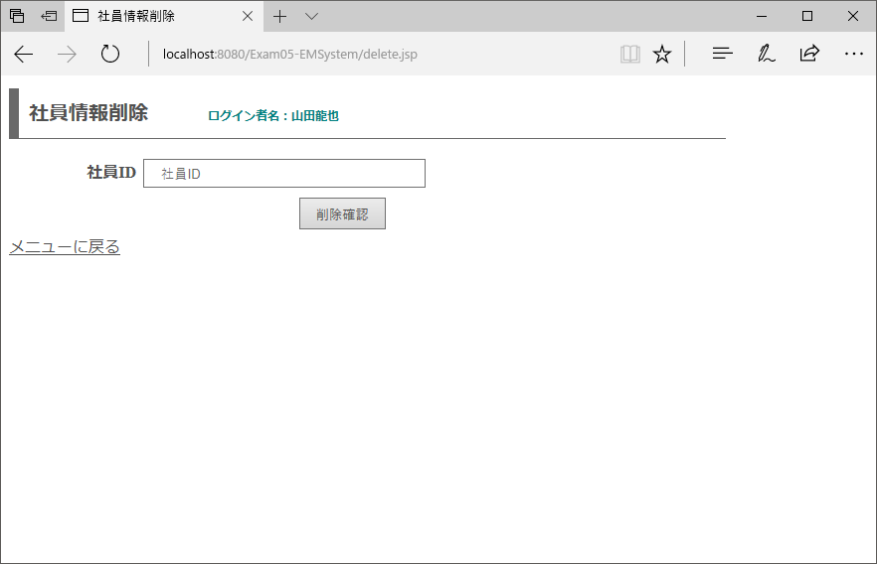
 |  |  |  |  |  |  |  |  | 項番 | 操作 |  |  |  | 処理概要
①
 |  |  |  |  |  |  |  |  | ① | 画面表示 |  |  |  | 所属部署ドロップダウンリストを生成して、画面を表示する

 |  |  |  |  |  |  |  |  | ② | メニューに戻るリンククリック |  |  |  | メニュー画面へ遷移

 |  |  |  |  |  |  |  |  | ③ | 削除確認ボタン押下 |  |  |  | 登録したい値が正しいかの確認を行う画面に遷移

③
②

画面項目定義
項番 | 項目名称 |  | I/O | 必須 | 分類 | 桁数 | テーブル |  |  |  | フィールド |  | 備考
1 | ログイン者名 |  | O | - | LBL：ラベル | - | セッション情報 |  |  |  | ログイン者名
2 | メッセージ |  | O | - | LBL：ラベル | - | - |  |  |  | - |  | 初期値ブランク
3 | 社員ID |  | I/O | ◎ | TXT：テキストボックス | - | - |  |  |  | - |  | 半角数字のみ
4 | 削除確認 |  | - | - | BTN：ボタン | - | -
5 | メニューに戻る |  | - | - | LNK：リンク | - | -

削除内容確認画面
概要 |  | 削除対象の情報に誤りがないか確認する画面
画面イメージ |  |  |  |  |  |  |  |  | イベント一覧
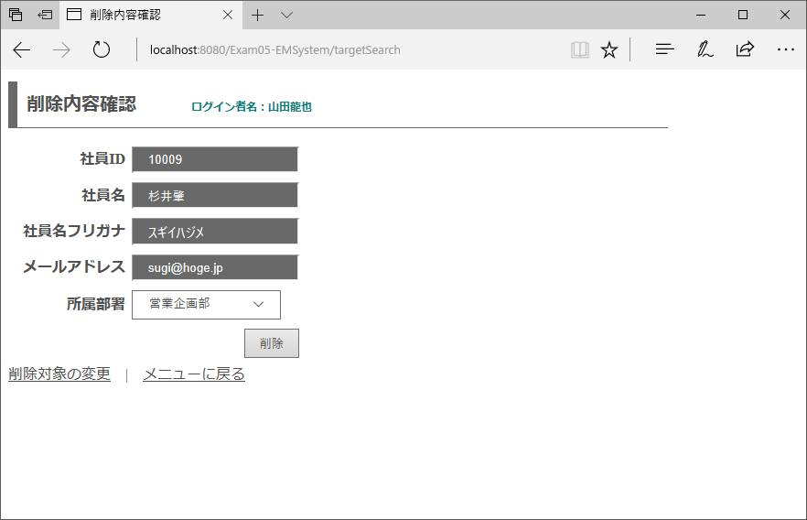
 |  |  |  |  |  |  |  |  | 項番 | 操作 |  |  |  | 処理概要
①
 |  |  |  |  |  |  |  |  | ① | 画面表示 |  |  |  | 前画面で入力した条件に合致する情報を表示する

 |  |  |  |  |  |  |  |  | ② | 更新対象の変更リンククリック |  |  |  | 検索機能トップページへ遷移する

 |  |  |  |  |  |  |  |  | ③ | メニューに戻るリンククリック |  |  |  | メニュー画面へ遷移

 |  |  |  |  |  |  |  |  | ④ | 削除ボタン押下 |  |  |  | 表示されている社員情報の削除を行う

④

②
③

画面項目定義
項番 | 項目名称 |  | I/O | 必須 | 分類 | 桁数 | テーブル |  |  |  | フィールド |  | 備考
1 | ログイン者名 |  | O | - | LBL：ラベル | - | セッション情報 |  |  |  | ログイン者名
2 | 社員ID |  | I/O | - | TXT：テキストボックス |  | employee |  |  |  | id_employee |  | readonly
3 | 社員名 |  | O | - | TXT：テキストボックス | - | employee |  |  |  | nm_employee |  | readonly
4 | 社員名フリガナ |  | O | - | TXT：テキストボックス | - | employee |  |  |  | kn_employee |  | readonly
5 | メールアドレス |  | O | - | TXT：テキストボックス | - | employee |  |  |  | mail_address |  | readonly
6 | 所属部署 |  | O | - | DDL：ドロップダウン | - | employee |  |  |  | id_department |  | 選択不可
7 | 削除 |  | - | - | BTN：ボタン | - | - |  |  |  | -
8 | 削除対象の変更 |  | - | - | LNK：リンク | - | - |  |  |  | -
9 | メニューに戻る |  | - | - | LNK：リンク | - | - |  |  |  | -

削除完了画面
概要 |  | 削除完了時に表示する画面
画面イメージ |  |  |  |  |  |  |  |  | イベント一覧
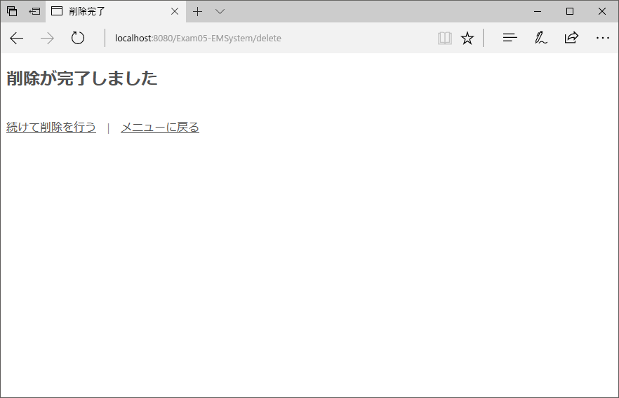
 |  |  |  |  |  |  |  |  | 項番 | 操作 |  |  |  | 処理概要
 |  |  |  |  |  |  |  |  | ① | 画面表示 |  |  |  | 前画面で入力した条件に合致する情報を表示する
①
 |  |  |  |  |  |  |  |  | ② | 続けて削除を行うリンククリック |  |  |  | 検索機能トップページへ遷移する

 |  |  |  |  |  |  |  |  | ③ | メニューに戻るリンククリック |  |  |  | メニュー画面へ遷移
②
③

画面項目定義
項番 | 項目名称 |  | I/O | 必須 | 分類 | 桁数 | テーブル |  |  |  | フィールド |  | 備考
1 | 続けて削除を行う |  | - | - | LNK：リンク | - | - |  |  |  | -
2 | メニューに戻る |  | - | - | LNK：リンク | - | - |  |  |  | -

